Sheet1
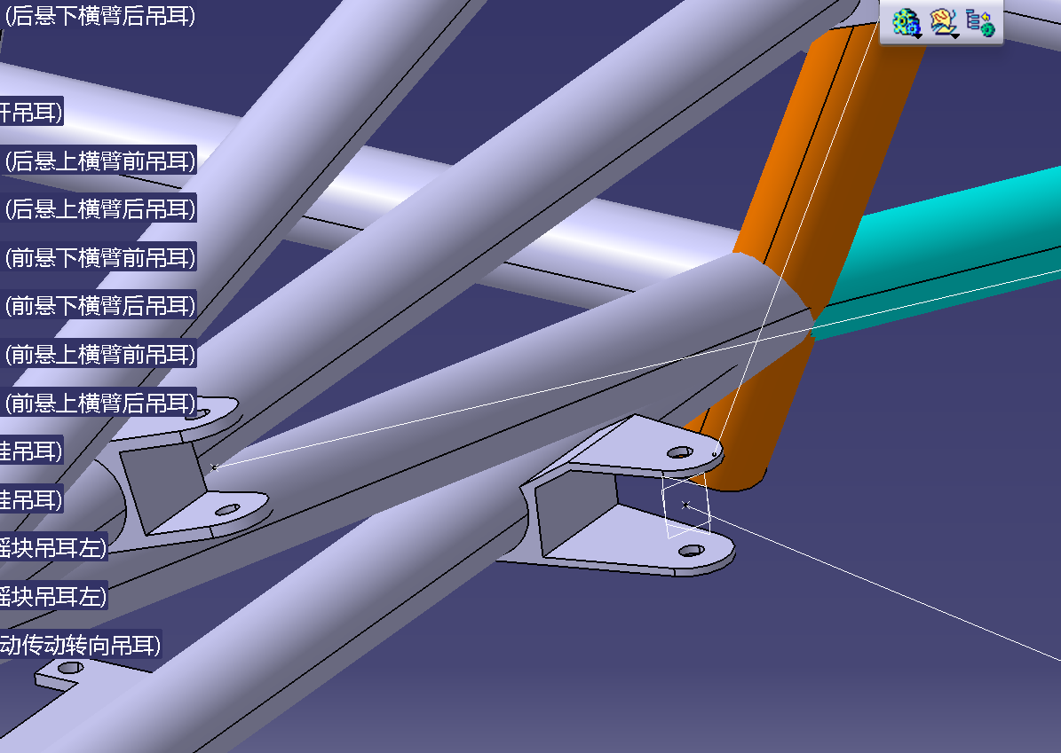
车架待办
悬架前下后吊耳的干涉调整 | 想过一种方式是在吊耳上画一个凹槽然后从中上伸出一个斜坡，然后上面凹槽和斜着的钢管靠近的地方焊一下但感觉都不怎么好
踏板吊耳是否有更好的方式 | 现在的吊耳主要问题是左右吊耳是有一个斜坡往上，然后中间吊耳看着就感觉很怪（）
防火墙调整 | 加上侧面的防火墙
差速器吊耳调整 | 移动位置
进排气吊耳
吊耳夹具 | 悬架吊耳夹具
 | 发动机差速器支架吊耳
 | 想关于铝型材或定位件的拆卸顺序
 | 激光水平仪的固定方式
扩散器吊耳 | 等扩散器定稿
整车其他部件调整车架吊耳的相应调整 | 仪表板装上之后看方向盘吊耳是否需要改动
 | 四通吊耳
 | 水箱吊耳
 | 其他
出新版规则后 | 重新检查一遍车架是否过规
 | IAD,SES按照新规则进行调整
定稿后 | 计算所需铝型材数量
 | 购买钢管并弯管
 | 购买铝型材以及角铁，马蹄铁
 | 吊耳出图
 | 夹具钢板出图
开学后 | 钢管破口
 | 夹具钢板切割
 | 切割铝型材
 | 夹具所需3D打印件或激光切割PC板
 | 再次查找并购买加工所需工具
 | 吊耳出图吊耳加工

